Калькулятор
Магия Камня
ООО "Энерголин", ИНН 7814559383, Санкт-Петербург, пл. Карла Фаберже, д.8, лит. Б, БЦ "Мебель Холл", оф. 516 тел: 8 (800) 333-27-50 8 (812) 424-16-80 e-mail: info@kamenmag.ru www.kamenmag.ru
2.8 |  |  |  |  | Приложение № 1
 |  |  |  | к договору № |  |  |  | от "___" ____________ 20___г.
 |  |  |  | Спецификация

 | Материал: | Grandex A

 | Наименование |  |  |  |  | Ед. изм. | Кол-во
 | Площадь поверхности изделия |  |  |  |  | м2 | 1.89 | 1.89
 | Площадь стеновой панели |  |  |  |  | м2 | 0.00 | 1E-12

№ | Наименование |  |  |  |  | Ед. изм. | Кол-во | Цена за ед. | Цена
1 | Изготовление изделий |  |  |  |  |  |  |  | 26,430.00р.
2 | Вырез под варочную панель |  |  |  |  | шт. | 1 | 743.49р. | 743.49р.
3 | Вырез под мойку | с подстольным монтажом мойки |  |  |  | шт. | 1 | 2,081.78р. | 2,081.78р.
4 | Бортик | Накладной |  |  |  | м.п. | 5.91 | 594.80р. | 3,515.24р.
5 | Кромка | Стандартная |  |  | 40 мм | м.п. | 4.7 | 470.00р. | 2,209.00р.
6 | Подгиб |  |  |  | 40 мм | м.п. | 0 | - р. | 0.00р.
7 | Радиусные элементы (более 25мм) (шт. или м.п.) |  |  |  |  | шт./м.п. | 0 | - р. | 0.00р.
8 | Монтаж столешницы и стеновых панелей (без подоконников) |  |  |  |  | шт. | 1 | 4,100.00р. | 4,100.00р.
9 | Доставка (c подъемкой без лифта до 5 этажа) |  |  |  |  | шт. | 1 | 2,500.00р. | 2,500.00р.
10 | Мойка интегрированная |  | Отсутствует |  |  | шт. | 0 | - р. | 0.00р.
11 | Проточка для стока воды (за 1 проточку) |  |  |  |  | шт. | 0 | - р. | 0.00р.
12 | Подставка под горячее (за комплект) |  |  |  |  | шт. | 0 | - р. | 0.00р.
13 | Демонтаж изделия (подоконник, столешница) |  |  |  |  | шт. | 0 | - р. | 0.00р.
14 | Монтаж подоконников (шт./2м.п. ) |  |  |  |  | шт./2м.п. | 0 | - р. | 0.00р. | либо в штуках, либо каждые 2 м.п.
15 | Подложка из цельной фанеры |  |  |  |  | м2 | 0 | - р. | 0.00р.
16 | Крепления, уголки, кронштейны, опоры |  |  |  |  | компл. | 0 | - р. | 0.00р.
17 |  |  |  |  |  | шт. | 0 | - р. | 0.00р.
 |  |  |  |  |  | Итого: |  |  | 41,579.52р.
 |  |  |  |  |  | Скидка: |  |  | 5,054.00р.
 |  |  |  |  |  | Цена со скидкой (*): |  |  | 36,525.52р. |  | 16869.9893569

Стандартная кромка
Фигурная кромка
Антиперелив
R3
R6
2мм
5мм
1
2
3
4
5
6

с подгибом
без подгиба
1
2
высота кромки
высота кромки

ширина подгиба

Накладной бортик
Интегрированный бортик
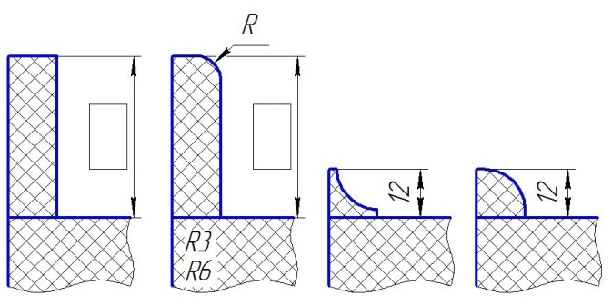
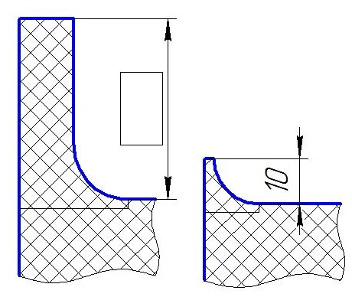

1
2
3
4
5
6

(*) Стоимость верна при курсе доллара по ЦБ РФ меньше 70 рублей
Исполнитель: ООО "Энерголин" |  |  |  |  |  |  | Заказчик:
Генеральный директор:
___________/Барбашов И.С./ |  |  |  |  |  |  | _________ /_______________________ /
 | Ф.И.О. |  |  |  |  |  |  | Ф.И.О.
" " __________________ 20____г. |  |  |  |  |  |  | " " ___________________ 20_____ г.

